Tiedonsiirtoja koskeva arvio
Prosessikuva: | Kysymys tai vaatimus tiedonsiirtoon liittyen | Vastaus | Linkki tai viittaus dokumentaatioon muualla
 | 1. Missä EU/ETA-alueen ulkopuolisissa maissa henkilötietoja käsitellään?
 | 2. Mitä siirtomekanismia käytetään, kun tietoja siirretään EU/ETA-alueen ulkopuolelle? Tavanomaisin käytetty siirtomekanismi on Euroopan komission vakiolausekkeet. Varmista, että vakiolausekkeet on tehty kaupungin sisäisen ohjeen mukaisesti.
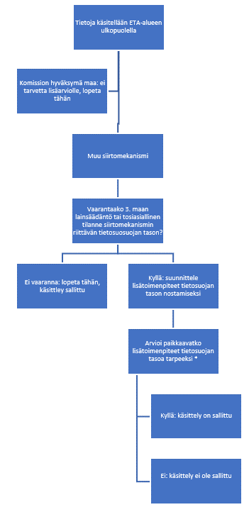 | 3. Vaarantaako 3. maan lainsäädäntö tai tosiasialliset käytännöt siirtomekanismin riittävän tietosuojan tason? Jos tietoja siirretään Yhdysvaltoihin, Intiaan, Kiinaan tai Venäjälle, vastaus tähän kysymykseen on aina kyllä. Yhdysvaltojen osalta tietosuojan tason riittävyyttä on arvioitu Euroopan Unionin tuomioistuimen tuomiossa C-311/18 (Schrems II). Kiinan, Intian ja Venäjän osalta tietosuojan tason riittävyyttä on arvioitu Euroopan tietosuojaneuvoston (EDPB) Milieultä ja Ku Leuveniltä tilaamassa juridisessa arvioinnissa (EDPB julkaissut 14.12.2021) Government Access to data in third countries (Final report EDPS/2019/02-13 November 2021). Näitä arvioita on vedetty yhteen materiaalissa, joka on sisäisillä tietosuojasivuilla. Suurimpana riskinä tietojen siirroissa voidaan pitää viranomaisten loukkaavaa pääsyä tietoon. Jos tietoja siirretään muuhun kuin yllä mainittuun maahan, tee arvio lainsäädännöstä ja kuvaa ongelmakohdat. Perustele, miksi lainsäädäntö tai käytännöt vaarantavat tai eivät vaaranna tietosuojan tasoa. Jos vastaus tähän kysymykseen perustelujen jälkeen on ei, tätä tiedonsiirtoja koskevaa arviota ei tarvitse jatkaa. Jos vastaus on kyllä, jatketaan seuraavaan kohtaan.
 | 4. Suunnittele, mitä Euroopan tietosuojaneuvosto EDPB:n ohjeen mukaisia tietosuojan tasoa kompensoivia lisätoimenpiteitä tunnistettujen ongelmien ratkaisemiseksi voidaan tehdä. EDPB:n ohjeen soveltamisohje löytyy sisäisiltä tietosuojasivuilta.
 | 5. Voidaanko suunnitellut lisäsuojatoimenpiteet ottaa käyttöön ja ovatko ne riittävän tehokkaita? HUOM. Riskiä siitä, että kyseessä olevan maan viranomaisilla on pääsy tietoon, ei koskaan saa vain vähentää, vaan se tulee poistaa kokonaan (eli estää viranomaisten pääsy täysin). Tehokkuus tarkoittaa, että joko ongelma poistuu tai sen aiheuttaman riskin todennäköisyys pienenee merkittävästi. Esimerkkitapauksia ja niihin soveltuvia tehokkaita suojatoimenpiteitä on esitelty vaatimuksessa 4 mainitussa ohjemateriaalissa.
 | 6. Dokumentoi, miten ja kuka asiaa on arvioinut. Jos asiantuntijat ovat erimielisiä lisäsuojatoimenpiteen tehokkuudesta, dokumentoi eri näkemykset.
 | 7. Dokumentoi, mitkä ongelmiin liittyvät riskit on saatu kokonaan poistettua ja mitä riskejä jäi jäljelle. Varmista, että kohdassa 5 mainittu viranomaisen pääsy tietoon on estetty kokonaan.
 | 8. Vie jäljelle jääneet riskit riskianalyysiin ja arvioi ne siellä.

Riskikuvaaja
Riskikuvaaja
Riski # | Riskin kuvaus | Vaik. | Tod.näk. | Riskiluku | apusarake
1 | 0 | 0 | 0 |  | 0.1
2 | 0 | 0 | 0 |  | 0.1
3 | 0 | 0 | 0 |  | 0.1
4 | 0 | 0 | 0 |  | 0.1
5 | 0 | 0 | 0 |  | 0.1
6 | 0 | 0 | 0 |  | 0.1
7 | 0 | 0 | 0 |  | 0.1
8 | 0 | 0 | 0 |  | 0.1
9 | 0 | 0 | 0 |  | 0.1
10 | 0 | 0 | 0 |  | 0.1
11 | 0 | 0 | 0 |  | 0.1
12 | 0 | 0 | 0 |  | 0.1
13 | 0 | 0 | 0 |  | 0.1
14 | 0 | 0 | 0 |  | 0.1
15 | 0 | 0 | 0 |  | 0.1
16 | 0 | 0 | 0 |  | 0.1
17 | 0 | 0 | 0 |  | 0.1
18 | 0 | 0 | 0 |  | 0.1
19 | 0 | 0 | 0 |  | 0.1
20 | 0 | 0 | 0 |  | 0.1
21 | 0 | 0 | 0
22 | 0 | 0 | 0
23 | 0 | 0 | 0
24 | 0 | 0 | 0
25 | 0 | 0 | 0
26 | 0 | 0 | 0
27 | 0 | 0 | 0
28 | 0 | 0 | 0
29 | 0 | 0 | 0
30 | 0 | 0 | 0
31 | 0 | 0 | 0
32 | 0 | 0 | 0
33 | 0 | 0 | 0
34 | 0 | 0 | 0
35 | 0 | 0 | 0
36 | 0 | 0 | 0
37 | 0 | 0 | 0
38 | 0 | 0 | 0
39 | 0 | 0 | 0
40 | 0 | 0 | 0
41 | 0 | 0 | 0
42 | 0 | 0 | 0
43 | 0 | 0 | 0
44 | 0 | 0 | 0
45 | 0 | 0 | 0
46 | 0 | 0 | 0
47 | 0 | 0 | 0
48 | 0 | 0 | 0
49 | 0 | 0 | 0
50 | 0 | 0 | 0

